Personalstundenrechner
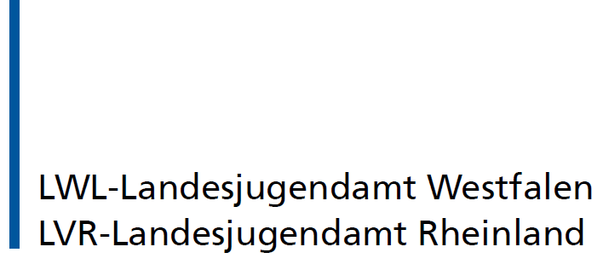
 | KiBiz-Personalstundenrechner
 | Name der Einrichtung:
 | Straße & Hausnummer:
 | PLZ & Ort:
 | LJA-Aktenzeichen:

 | Gruppenformen | Betreuungs- zeiten | Anzahl Kinder | Fachkraft-stunden Budget | Ergänzungs- kraftstunden Budget | Leitungs stunden-Budget | Sonstige Personalkraft- stunden Budget | Fachkraft- stunden pro Gruppe | Ergänzungs- kraftstunden pro Gruppe | Fachkraft- stunden pro Kind | Ergänzungs- kraftstunden pro Kind | Leitungs-stunden pro Kind | Sonstige Personalkraft- stunden pro Kind | Max. mögl. EKS (anstelle von FKS) gem. § 2 Abs. 3 Nr. 2 PersVO | Berechnung der Gruppenstärke*
 |  |  |  |  |  |  |  |  |  |  |  |  |  |  | Gruppenform % Wert/Kind | Gruppenstärke nach KiBiz | % Anteile
 | Gruppenform I a | 25 |  | 0.00 |  | 0.00 | 0.00 | 55 |  | 2.75 |  | 0.25 | 0.58 | 0.00 | I a = 5% | 20 | 0%
 | Gruppenform I b | 35 |  | 0.00 |  | 0.00 | 0.00 | 77 |  | 3.85 |  | 0.35 | 0.78 | 0.00 | I b = 5% | 20 | 0%
 | Gruppenform I c | 45 |  | 0.00 |  | 0.00 | 0.00 | 99 |  | 4.95 |  | 0.45 | 1.00 | 0.00 | I c = 5% | 20 | 0%
 | Gruppenform II a | 25 |  | 0.00 |  | 0.00 | 0.00 | 55 |  | 5.5 |  | 0.50 | 1.65 | 0.00 | II a = 10% | 10 | 0%
 | Gruppenform II b | 35 |  | 0.00 |  | 0.00 | 0.00 | 77 |  | 7.7 |  | 0.70 | 2.30 | 0.00 | II b = 10% | 10 | 0%
 | Gruppenform II c | 45 |  | 0.00 |  | 0.00 | 0.00 | 99 |  | 9.9 |  | 0.90 | 2.95 | 0.00 | II c = 10% | 10 | 0%
 | Gruppenform III a | 25 |  | 0.00 | 0.00 | 0.00 | 0.00 | 27.5 | 27.5 | 1.1 | 1.1 | 0.20 | 0.44 |  | III a = 4% | 25 | 0%
 | Gruppenform III b | 35 |  | 0.00 | 0.00 | 0.00 | 0.00 | 38.5 | 38.5 | 1.54 | 1.54 | 0.28 | 0.60 |  | III b = 4% | 25 | 0%
 | Gruppenform III c | 45 |  | 0.00 | 0.00 | 0.00 | 0.00 | 49.5 | 49.5 | 2.475 | 2.475 | 0.45 | 0.30 |  | III c = 5% | 20 | 0%
 | Gesamtsumme |  | 0 | 0.00 | 0.00 | 0.00 | 0.00 |  |  |  |  |  |  | 0.00 | Summe der % Anteile |  | 0%

 |  | Personelle Mindestaustattung |  |  |  | Sonstige Personal- kraftstunden | Gesamtpersonalkraftstunden |  |  |  | © LWL-Landesjugendamt Westfalen © LVR-Landesjugendamt Rheinland Stand: 29.03.2022 - Version 1.4 Nutzung ohne Gewähr
 | Personalstunden | Fachkraft- stunden | Ergänzungs- kraftstunden | Leitungs- stunden | Summe |  | Summe
 | Personal SOLL | 0.00 | 0.00 | 0.00 | 0.00 | 0.00 | 0.00
 | Personal IST |  |  |  | 0.00 |  | 0.00
 | Differenz | 0.00 | 0.00 | 0.00 | 0.00 | 0.00 | 0.00

 | Der Personalstundenrechner dient ausschließlich der Berechnung des sich aus der Anlage zu § 33 des KiBiz mit Wirkung zum 01. August 2020 ergebenden Personaleinsatzes. Zur Ermittlung der Mindestbesetzung ist immer die Ausgangsgruppe (Anlage zu § 33 KiBiz) als Bemessungsgröße einzutragen. Dies gilt auch für den Fall einer eventuellen Reduzierung der tatsächlichen Gruppengröße, auch aufgrund der Inanspruchnahme von BTHG-Mitteln für Kinder mit einer Behinderung. *Die Prozentwerte dienen als Orientierungshilfe bei der Kombination unterschiedlicher Gruppenformen in Anlehnung an die Anlage zu § 33 KiBiz.

